記入例
様式第２号 |  | 記 入 例 |  |  |  | １／４
岐阜県木質バイオマス利用優良事例表彰 応募様式（県民協働部門）
ふりがな 団体名 |  | 木の駅○○実行委員会 |  |  | 設立年月 | 令和2年4月
所在地 連絡先 |  | 〒〇〇〇－〇〇〇〇 〇〇市○○町○○番地 TEL：〇〇－〇〇－〇〇〇〇、FAX：〇〇－〇〇－〇〇〇〇、e-mail；〇〇@〇〇〇〇
代表者 職氏名 |  | 委員長 〇〇 〇〇
構成員数 |  | 30名
年代構成 |  | 30代以下：3名、40～50代：10名、60～70代：15名、80代以上：2名
設立目的 |  | 地域の豊富な森林資源を活用した地域循環システムを構築することを目的として、「〇〇薪ステーション」による地域資源である薪を利用推進するため、必要な事業を行うことを目的とする。
団体沿革 |  | 令和2年4月 任意団体として設立、現在に至る
担当者 |  | 所属 | 〇〇市 〇〇課
 |  | 氏名 | 岐阜太郎
 |  | 電話 | 〇〇－〇〇〇ー〇〇〇〇
 |  | メールアドレス | 〇〇＠〇〇〇
その他の関係者① ※特別なプロジェクト等を一緒に行った又は燃料供給等で連携している団体等を記載してください。 |  | 役割 | 設計・助言指導
 |  | 名前 | 〇〇コンサルタント
 |  | 住所 | 〇〇市〇〇
その他の関係者② ※特別なプロジェクト等を一緒に行った又は燃料供給等で連携している団体等を記載してください。 |  | 役割 | 燃料供給（協定締結）
 |  | 名前 | 〇〇の湯
 |  | 住所 | 〇〇市〇〇
その他の関係者③ ※特別なプロジェクト等を一緒に行った又は燃料供給等で連携している団体等を記載してください。 |  | 役割 | 燃料供給（協定締結）
 |  | 名前 | 〇〇農園(きのこ栽培)
 |  | 住所 | 〇〇市〇〇
直近3か年の 出材状況 （単位：㎥・車・円） |  | 年度 | 搬入量 | 軽トラ換算 （概算） | 売上高 | 備考
 |  | R3 | 200 | 220 | 1,200,000 | 新型コロナの影響で取組が一時停止した期間あり
 |  | R4 | 500 | 550 | 3,000,000
 |  | R5 | 600 | 660 | 3,600,000
主な木質バイオマス 供給先① |  | 名称 | 〇〇の湯
 |  | 住所 | 〇〇市〇〇
主な木質バイオマス 供給先② |  | 名前 | 〇〇農園(きのこ栽培)
 |  | 住所 | 〇〇市〇〇
主な木質バイオマス 供給先③ |  | 名前 | 〇〇デイサービスセンター
 |  | 住所 | 〇〇市〇〇
取組概要 | ・事前に登録した森林所有者等が間伐材や伐採した木材を薪ステーションに出荷。 ・薪ステーションに出荷された木材は、重量を測定し、出荷量に応じて地域商品券で木材代金を支払う。 ・出荷された材は、要望に応じて地域で利用する薪や木質チップの原料として販売。 ・公共施設や一般家庭等において、木質チップボイラー、薪ボイラー、薪ストーブ等を導入し、暖房などに利用している。

波及効果 | ・多くの人に木質バイオマスの利用を促す効果 ・県産材の活用などに対する普及宣伝活動 ・他地区への波及効果 など、他者に木質バイオマスの利用を促す取り組み等を記載してください。

※その他の関係者や主な木質バイオマス 供給先の項目は、必要に応じて追加してください。
 |  |  |  |  |  | ２／４
団体名 |  | 木の駅○○実行委員会
安全講習・自己研鑽 | 直近3年間の安全講習等の受講歴及び自ら開催した実績を記載してください。
 | 【令和3年度】 ・未利用の搬出促進事業の安全講習等に関する研修会受講(R3.7.1、県主催) 10名受講 【令和4年度】 ・未利用の搬出促進事業の安全講習等に関する研修会受講(R4.6.1、県主催) 10名受講 【令和5年度】 ・未利用の搬出促進事業の安全講習等に関する研修会受講(R5.7.1、県主催) 10名受講 ・搬出技術向上研修会を開催（R5.10.1、〇〇林業と共催) 15名受講

地域貢献 | 地域経済の活性化に対する取り組みを記載してください。
 | ・地域の産業との連携 ・地域産業の活性化の取り組み など、地域経済の活性化に資する取り組み等を記載してください。

この団体のアピールポイントや受賞歴等について自由に記載してください。

 |  |  |  |  |  | ３／４
施設名 |  | 木の駅○○実行委員会
実施体制図
・川上から川下まで地域資源である木質バイオマスの
流通の概略を記載してください。
・木質バイオマスの流通に携わる関係者とその役割、
取引単価（円/㎥又は円/t）等を記載してください。
・林地残材の搬出等に補助金等助成金が使われている
場合は、それらの活用の在り方分かるように記載し
てください。

※『木質バイオマス熱利用・熱電併給事例集第２版（林野庁木材利用課）』より転記。

活動拠点位置図
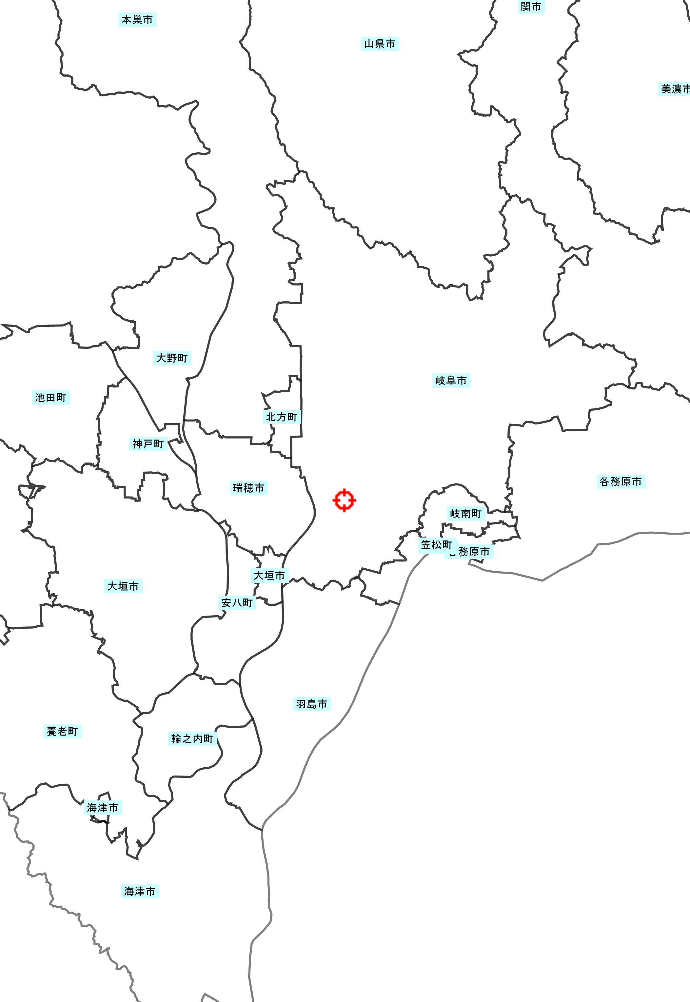

〇〇薪ステーション

〇〇森林組合土場

〇〇の湯

※20万分の1程度の縮尺で施設の位置と主な燃料集荷ポイントがあれば明記してください。
©岐阜県

 |  |  |  |  |  | ４／４
団体名 |  | 木の駅○○実行委員会
①活動状況【 】 |  |  |  | ②活動状況【 】
写真 ※【 】内にコメントがあればを記載してください。 ※枠内に収まる最大サイズで添付してください。 |  |  |  | 写真 ※【 】内にコメントがあればを記載してください。 ※枠内に収まる最大サイズで添付してください。

③活動拠点の状況【 】 |  |  |  | ④活動拠点の状況【 】
写真 ※【 】内にコメントがあればを記載してください。 ※枠内に収まる最大サイズで添付してください。 |  |  |  | 写真 ※【 】内にコメントがあればを記載してください。 ※枠内に収まる最大サイズで添付してください。

⑤アピールポイント【 】 |  |  |  | ⑥アピールポイント【 】
写真 ※【 】内にコメントを記載してください。 ※枠内に収まる最大サイズで添付してください。 ※この団体の特徴的な箇所等、アピール したい箇所を添付してください。 |  |  |  | 写真 ※【 】内にコメントを記載してください。 ※枠内に収まる最大サイズで添付してください。 ※この団体の特徴的な箇所等、アピール したい箇所を添付してください。

⑦アピールポイント【 】 |  |  |  | ⑧アピールポイント【 】
写真 ※【 】内にコメントを記載してください。 ※枠内に収まる最大サイズで添付してください。 ※この団体の特徴的な箇所等、アピール したい箇所を添付してください。 |  |  |  | 写真 ※【 】内にコメントを記載してください。 ※枠内に収まる最大サイズで添付してください。 ※この団体の特徴的な箇所等、アピール したい箇所を添付してください。

